支援品、メニュー内容
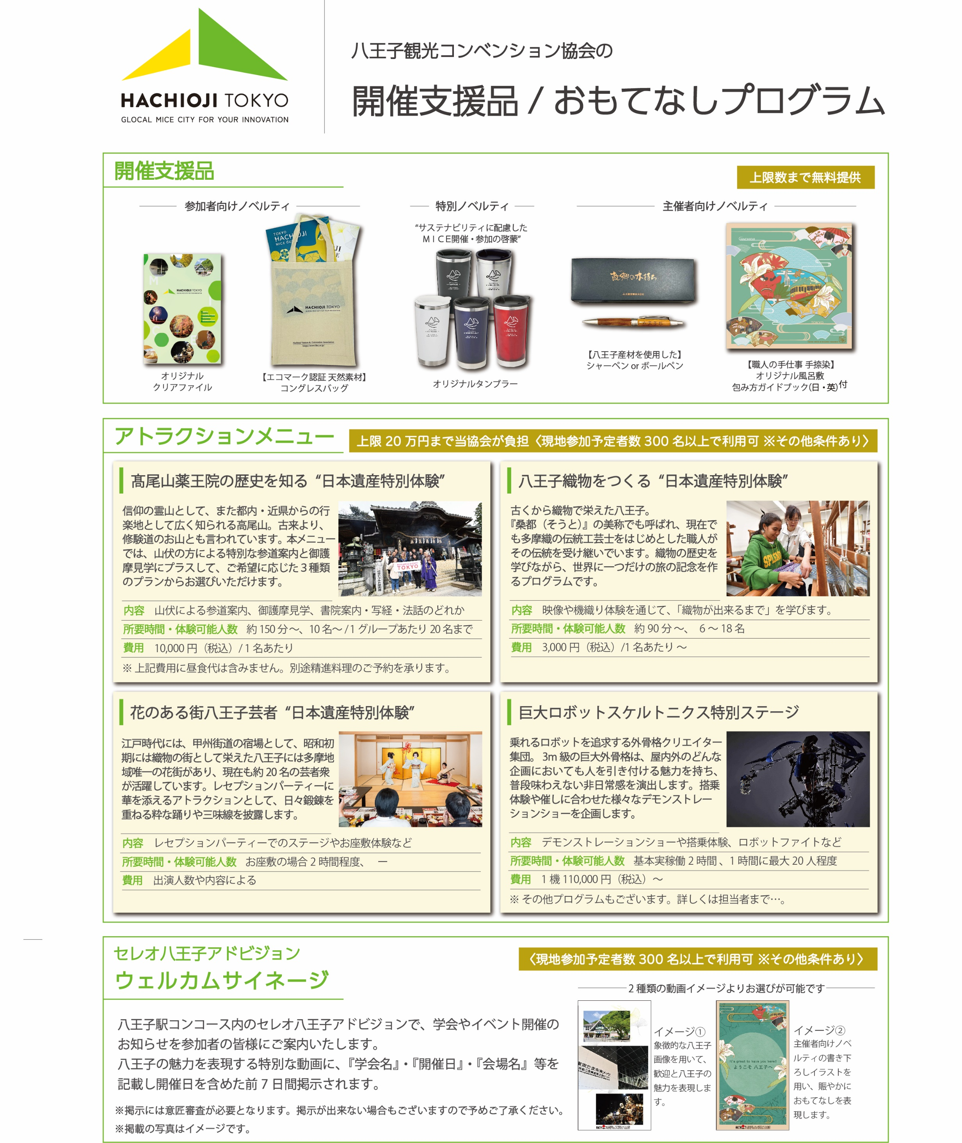

★参加者向けノベルティ
最大３００枚まで無料ご提供
（コングレスバッグ３０１枚以上ご利用の場合１枚１００円（税込）で販売可能）
★特別ノベルティ
最大３０個まで無料ご提供
★主催者向けノベルティ
２種合わせて５セットまで無料提供

★髙尾山薬王院の歴史を知る“日本遺産特別体験”のプラン詳細について
(※全てのプランにおいて食事代（精進料理）は別途主催者様負担となります)
プラン１（午前９時～午後１時までの約４時間）
ケーブルカー乗車/下車 ⇒参道案内（仏舎利塔含む）⇒薬王院着 ⇒境内案内 ⇒御護摩見学 ⇒食事（別途負担要）⇒書院案内 ⇒終了
プラン２（午前９時～午後２時までの約５時間）
ケーブルカー乗車/下車 ⇒参道案内（仏舎利塔含む）⇒薬王院着 ⇒境内案内 ⇒御護摩見学 ⇒食事（別途負担要）⇒写経⇒終了
プラン３（午前９時～午前１１時３０分までの約２時間半）
ケーブルカー乗車/下車 ⇒参道案内 ⇒薬王院着 ⇒境内案内（本社含む）⇒法話（本社）⇒御護摩見学 ⇒終了

アンケート
 | 〈主催者アンケート〉
MICEの名称 |  | 0
 | 開催日 | 0

１．以下の各項目について、該当する項目にチェックをお入れください。

① 八王子を開催地に選んだ理由（複数選択可）
（ ）
※八王子開催決定までに懸念点があった場合、それは何ですか？
（ ）

② 開催地決定にあたり考慮したこと（上位３つ）

（ ）

③事務局として苦労したこと（上位３つ）
（ ）

④当協会の開催支援満足度と支援を受け良かった内容（上位３つ）

（ ）

⑤アトラクション提供の満足度（ご利用された場合）
 |  |  | ご利用メニュー
※上記の理由や感想・ご意見をお聞かせください。

⑥ウェルカムサイネージ掲出の満足度（ご利用された場合）

※上記の理由や感想・ご意見をお聞かせください。

⑦全体を通じてのご感想やご意見市内事業者へのコメント等をご記入ください。

 | ※ご協力いただき誠にありがとうございました。

